자바
자바의 좋은 점
1. *플랫폼의 영향 X > 다양한 환경에서 사용 가능
 | *플랫폼 : 프로그램이 실행되는 환경
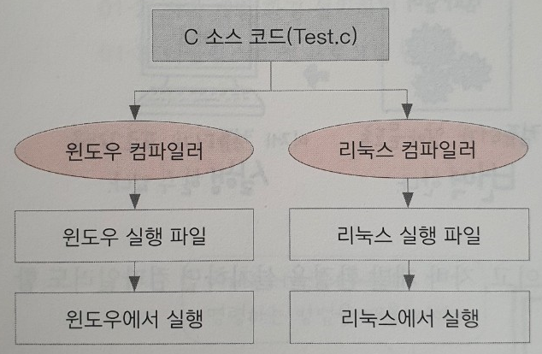
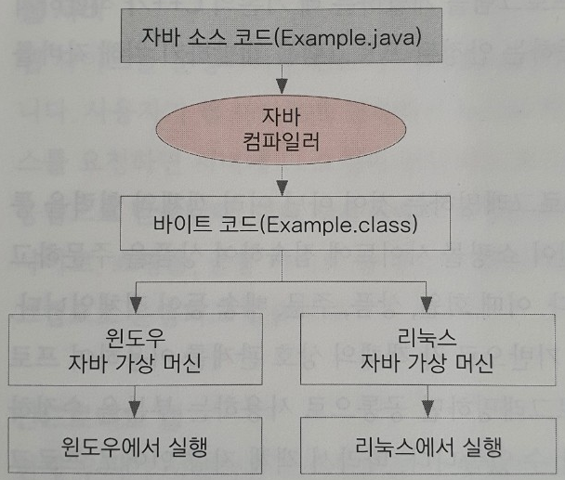

 | C 언어 | 자바
2. 객체 지향 언어 > 유지보수가 쉽고 확장성이 좋음
3. 프로그램이 안정적임
4. 풍부한 기능을 제공하는 오픈 소스임

